关系图
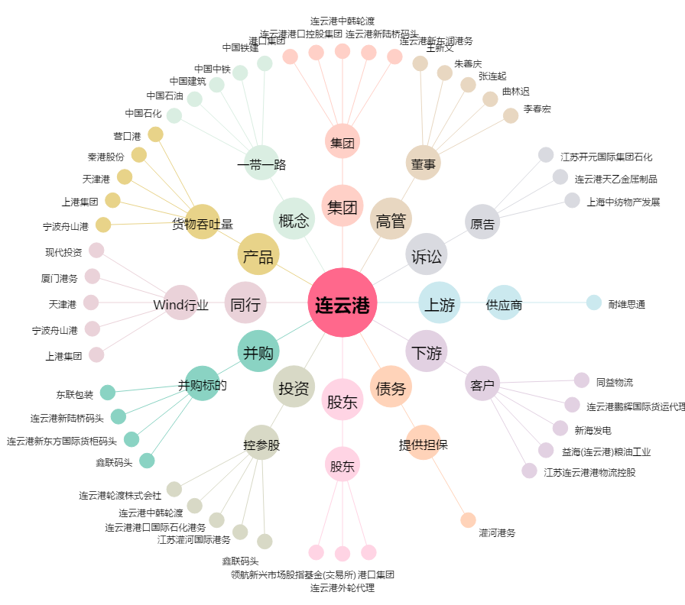
连云港[601008.SH] - 关系概览图

